Sheet1
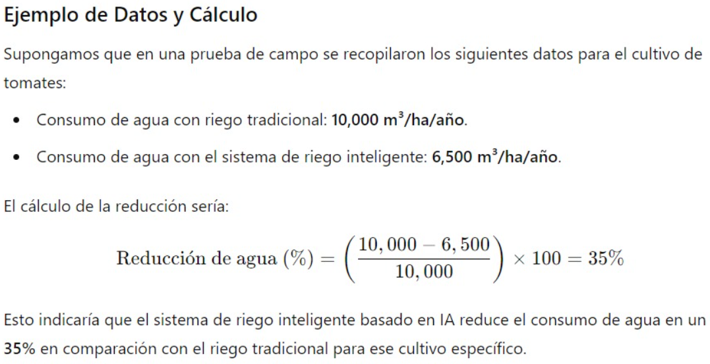
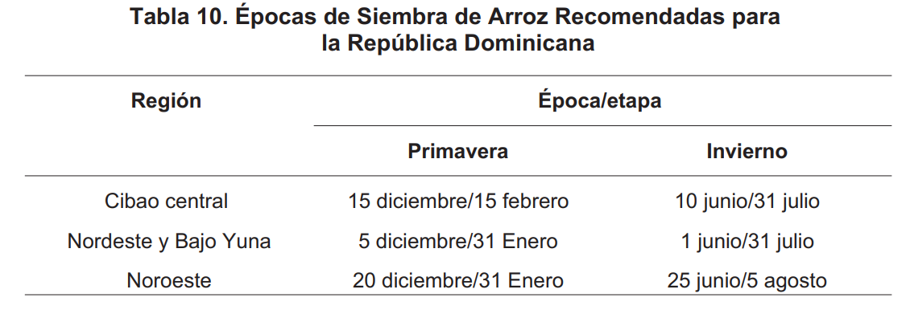
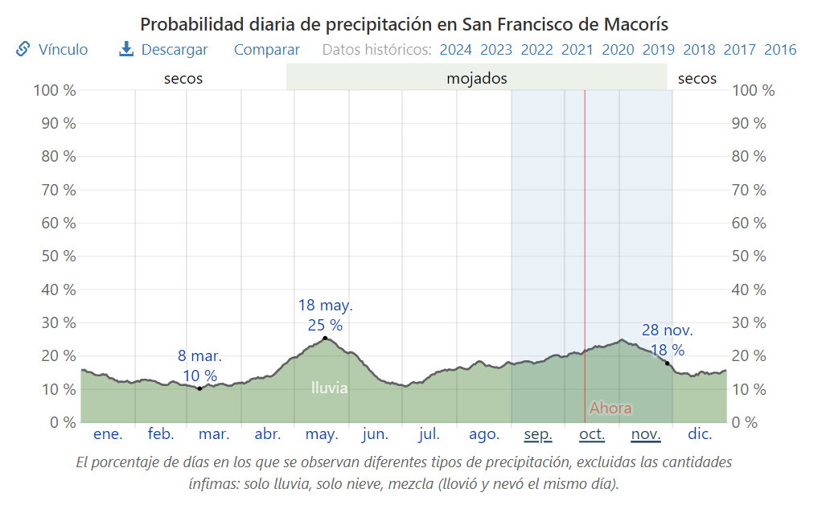
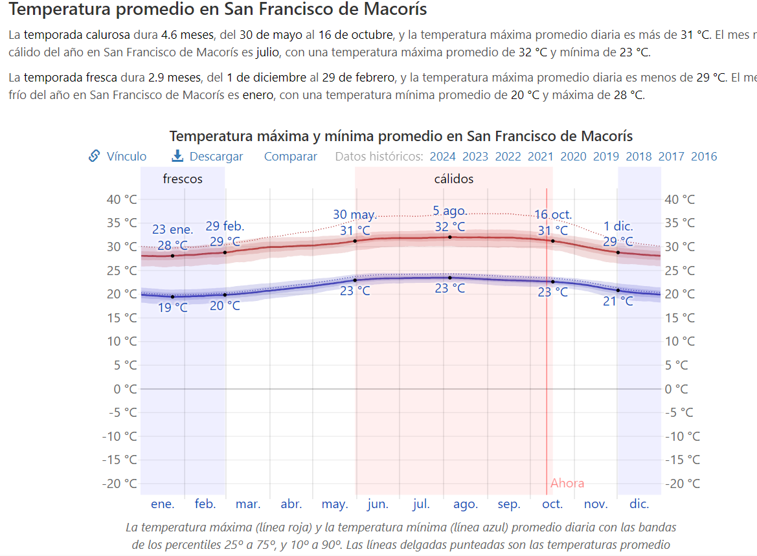
 |  |  |  | importante
cant. Ltr | Cant lb | data |  | https://iica.int/es/prensa/noticias/el-cultivo-del-arroz-en-republica-dominicana
3000 | 1 | https://www.elcaribe.com.do/actualidad/rd-utiliza-tres-mil-litros-de-agua-para-producir-una-libra-de-arroz/
 |  |  |  | https://intranet.cedaf.org.do/digital/arroz_cedaf.pdf | pagina 40
 |  |  |  | https://es.weatherspark.com/y/26769/Clima-promedio-en-San-Francisco-de-Macor%C3%ADs-Rep%C3%BAblica-Dominicana-durante-todo-el-a%C3%B1o#Figures-PrecipitationProbability | historio de clima

 |  |  | dias de cosecha
 |  |  | 120 - 150

